Накладная-№3
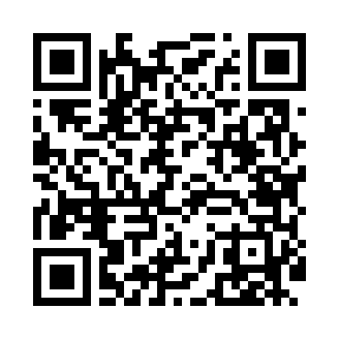
Номер товарно-транспортной накладной: |  |  | Торговый представитель: Саидкулов Абдулазиз Абдумажид угли
Поставщик: Toshkent falcon fly 2 |  |  | Телефон торгового представителя: +998915884575
Дата отгрузки: 18.10.2025 |  |  | Контрагент: Maxbuba opa xorazm
Дата консигнации: |  |  | Адрес:
Доставщик: |  |  | Телефон:
Телефон доставщика:
Время заказа: 18.10.2025 12:33:38
№ | Штрих-код | Название товаров (работ,услуг) | Количество | Количество в кейсе | Цена | Сумма
 |  |  | 81 |  |  | 220.4
1 | 6665202015630 | Тарелка керамическая 10"dinner plate DB-20-52 | 12 | 12 шт. | 3.50 | 42
2 | 6665202015654 | Тарелка керамическая 8"dessert platе DB-20-53 | 12 | 12 шт. | 2.50 | 30
3 | 6665202043916 | Керамикали пиёла 4"" bowl DB-20-63 | 12 | 12 шт. | 1.20 | 14.40
4 | 6665202015661 | Керамикали коса 6"bowl DB-20-54 | 12 | 12 шт. | 2.20 | 26.40
5 | 6665202015791 | Тарелка керамические B24-D3323 CZT04-28 XP-13 -98 | 6 | 6 шт. | 2.30 | 13.80
6 | 6665202043794 | Керамическая Салатница 8.25"salad bowl DB-20- 60 | 6 | 6 шт. | 3.20 | 19.20
7 | 6665202043626 | Тарелка керамические B24-D3323 CZT04-91 XP-13 -96 | 6 | 6 шт. | 2.10 | 12.60
8 | None | Керамический салатница B24-D3323 CZT04-127 15 x15 sm XP-13-132 | 2 | 2 шт. | 4.10 | 8.20
9 | 6665202017269 | Керамическая Салатница 9"plate DB-20-59 | 2 | 2 шт. | 3 | 6
10 | 6665202080638 | Керамик чойнак 850 мл DB-20-57 | 4 | 4 шт. | 4.70 | 18.80
11 | 6665202043893 | Керамик ликопчали чашкалар тўплами 6"cup and saucer 200mlcup:11.5*8.5*7.5cmsaucer:15.8*14. 5*2.5cmPorcelain448g DB-20-62 | 6 | 6 шт. | 2.80 | 16.80
12 | 9980604035053 | Разделочная доска пластиковая Геливи PE60×40× 2, 60×40×2 см, XP-35-5 | 1 | 1 шт. | 12.20 | 12.20
Итого: 220.4$|->UZS: 2,755,000.00

